Guide d'utilisation
Guide d'utilisation

Utilisation du template des parties prenantes
Assurez-vous que les macros sont activées pour le bon fonctionnement du template.

I. Exploitation du fichier
1. Commencez par remplir la feuille "Registre des parties prenantes" comme suit :
ID : | Ce champ est renseigné automatiquement en incrémentant le ID
Nom: | Mettez le nom de la partie prenante
Type: | S'agit il d'une personne interne à l'organisation ou externe (Fournisseur, consultant,..)
Rôle: | Mettez le rôle de la personne dans l'organisation
Intérêt: | Choisissez le niveau d'intérêt de la personne dans le projet. L'intérêt est soit faible ou élevé.
Pouvoir: | Choisissez le niveau d'influence et de pouvoir que la perssone a sur le projet. Il y a deux niveaux de pouvoir : faible ou élevé
Stratégie: | Il s'agit de la stratégie à adopter vis-à-vis de cette partie prenante en se basant sur son niveau de pouvoir et d'intérêt. Cette donnée est renseignée automatiquement selon la règle suivante:

 |  | Intérêt élevé | Et | Pouvoir élevé | => | Acteur Clé
 |  | Intérêt Faible | Et | Pouvoir faible | => | Garder Satisfait
 |  | Intérêt élevé | Et | Pouvoir faible | => | Garder Informé
 |  | Intérêt Faible | Et | Pouvoir faible | => | Effort Minimal

 | La ligne est également automatiquement coloriée en fonction de la stratégie
Contribution: | Quelle contribution cette partie prenante peut-t-elle avoir au projet ?
Attentes: | Quelles sont les attentes de cette personne du projet (Ex: simplifier un processus, augmenter les ventes, assurer la mobilité,…) ?
Contact: | Mettez l'adresse mail de la partie prenante

2. La matrice Pouvoir-Interêt
En fonction de la stratégie choisie sur le registre des parties prenantes, le nom de la partie prenante concernée sera ajouté automatiquement sur la feuille "matrice Pouvoir-Intérêt", dans le champ approprié, comme montré dans l'exemple ci-après :
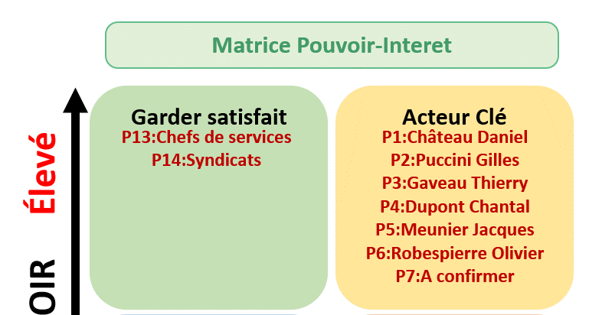

Le but est d'avoir une vision synthétique de la stratégie à adopter avec chaque partie prennante.
Sur la légende, vous allez trouver l'attitude à adopter pour chaque stratégie.

II. Personnalisation du fichier
Feuille "registre des parties prenantes"
Pour ajouter une ligne à la fin du tableau, il suffit de double cliquer dans la case appartenant à la colonne ID

Feuille "Paramétrage"
Déverouiller la feuille à l'aide du mot de passe fourni
Si vous souhaitez modifier un élément dans le paramètrage, il faut utiliser le mot de passe fourni, comme montré dans la capture ci-après.

Ajout, suppression, ou modification du type de la partie prenante
Toute modification est possible depuis la feuille "Paramétres".
Pour ajouter un nouveau type, tapez le nouveau libellé juste en dessous de la dernière ligne, comme montré dans la capture ci-dessous :

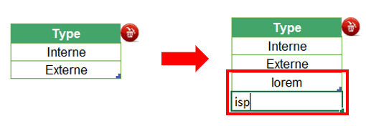

Pour supprimer un type, il suffit de sélectionner le champ à supprimer. Ensuite cliquez sur le bouton de suppression en rouge, comme montré dans la capture ci-dessous :
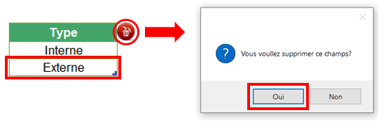

Pour simplement changer libellé, remplacez le libellé existant par le nouveau

Ajout d'une colonne dans la feuille "registre des parties prenantes"
Notez que si vous ajoutez une colonne, vous décalez les autres colonnes qui suivent un certain ordre. De ce fait, il faudra mettre à jour les numéros d'ordre des colonnes sur le paramétrage pour un meilleur fonctionnement de la macro. Voici à quoi cela ressemble :
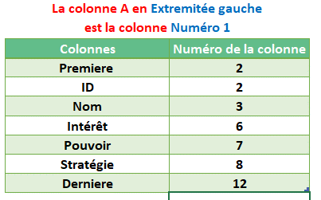

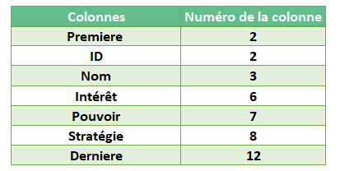
Ici vous remarquez que la colonne "Stratégie" (colonne H) est la 8ème colonne à gauche. Ainsi si vous ajoutez une colonne, il suffit d'ajuster l'ordre des autres colonnes mentionnés sur le tableau de la feuille des "Paramétres". Ainsi, si vous ajoutez une colonne à la droite de la colonne H (Stratégie), la colonne "Derniere" prendra le chiffre 13 dans les paramètres au lieu de 12, puisqu'il y'a eu un décalage d'une colonne.

Registre des parties prenantes
Registe des Parties Prenantes de Projet

Nom / Code projet |  | SAP30 / CMRL |  |  |  |  |  | Date de création |  | 2021-05-01

Référence |  | Stratégie2021/CMRL |  |  |  |  |  | Date de la version |  | 2021-05-05

Chef de projet |  | Mme Dupont |  |  |  |  |  | Numéro de version |  | V1.3

Service/Organisation |  | Confassis S.A.

ID | Nom | Type | Rôle | Intérêt | Pouvoir | Stratégie | Contributions | Attentes | Actions (plan de communication) | Contact
P1 | Château Daniel | Interne | Directeur Informatique | Elevé | Elevé | Acteur Clé | Allocation de ressources | Périmètre et délais | - Inviter au codir - Partager le planning régulièrement - Informer des évolutions de périmètre | ChateauD@confassis.com
P2 | Puccini Gilles | Interne | Directeur Général | Elevé | Faible | Garder Informé | Allocation de budget | Délais | - Inviter au codir - Partager le planning régulièrement - Partager le suivi budgétaire | PucciniG@confassis.com
P3 | Gaveau Thierry | Interne | Directeur CMRL | Faible | Faible | Effort Minimal | Périmètre | Périmètre et délais | - Inviter au codir - Informer des évolutions de périmètre - Partager le planning régulièrement | GaveauT@confassis.com
P4 | Dupont Chantal | Interne | Chef de projet | Faible | Elevé | Garder Satisfait | Chef de projet | Périmètre et délais | - Inviter au codir - Partager le plan qualité | DupontC@confassis.com
P5 | Meunier Jacques | Interne | Responsable administratif | Elevé | Elevé | Acteur Clé | Intégration et Formation | Périmètre et délais | - Inviter au codir - Partager la matrice de risques | MeunierJ@confassis.com
P6 | Robespierre Olivier | Interne | Directeur Financier CMRL | Elevé | Faible | Garder Informé | Sponsor | Budget | - Inviter au codir - Partager le suivi budgétaire | RobespierreO@confassis.com
P7 | A confirmer | Interne | Responsable du Changement | Elevé | Elevé | Acteur Clé | Communication et coordination | Périmètre et délais | - Inviter au codir - Informer des évolutions de périmètre - Partager le planning régulièrement
P8 | Attali Denise | Interne | Coordinatrice SAP Ventes | Faible | Faible | Effort Minimal | Spécialiste processus Vente SAP | Périmètre et délais | - partager les comptes rendus de comité projet | AttaliD@confassis.com
P9 | Davant Monique | Interne | Coordinatrice SAP Finances | Elevé | Faible | Garder Informé | Spécialiste processus Finances SAP | Périmètre et délais | - partager les comptes rendus de comité projet | DavantM@confassis.com
P10 | Albert Jean | Interne | Coordinateur SAP Achats | Elevé | Faible | Garder Informé | Spécialiste processus Achats SAP | Périmètre et délais | - partager les comptes rendus de comité projet | AlbertJ@confassis.com
P11 | Duteil Eric | Interne | Coordinateur SAP Logistique | Elevé | Faible | Garder Informé | Spécialiste processus logistique SAP | Périmètre et délais | - partager les comptes rendus de comité projet | DuteilE@confassis.com
P12 | Utilisateurs CMRL | Interne | Futurs utilisateurs SAP | Faible | Faible | Effort Minimal | Utilisateurs finaux | Périmètre | Aucune action
P13 | Chefs de services | Interne | Responsables de départements | Faible | Elevé | Garder Satisfait | Validations | Aucune perturbation | - Organiser une réunion mensuelle
P14 | Syndicats | Interne | Représentants du personnel | Faible | Elevé | Garder Satisfait | Revendications | Aucune perturbation | - Organiser une réunion mensuelle

Matrice Pouvoir-Interet
Matrice Pouvoir-Interet
Garder satisfait
Effort Minimal
Acteur Clé
Garder Informé
Faible INTÉRÊT Élevé
Faible POUVOIR Élevé

P4:Dupont Chantal P13:Chefs de services
P14:Syndicats
P1:Château Daniel P5:Meunier Jacques
P7:A confirmer
Nom du projet | SAP30 / CMRL

Chef de projet | Mme Dupont

Organisation | Confassis S.A.

Date de création | 2021-05-01

Date de la version | 2021-05-05

Numéro de version | V1.3

P3:Gaveau Thierry P8:Attali Denise
P12:Utilisateurs CMRL
P2:Puccini Gilles P6:Robespierre Olivier P9:Davant Monique P10:Albert Jean
P11:Duteil Eric
Légende
Ce groupe représente la partie la plus importante pour le projet et il doit être géré en tant que partenaire principal, l’acceptabilité des décisions pour ce groupe est une considération majeure pour l’équipe de management de projet.

C’est le groupe le plus difficiles à gérer. Leur niveau d’intérêt dans le projet reste faible aussi longtemps qu'ils soient satisfaits. S’ils deviennent insatisfaits, en raison de leur position de puissance, ils peuvent facilement impacter négativement le projet.

Ce groupe nécessitera d'être complètement informées des décisions majeures du projet. Établir et maintenir une bonne communication avec ce groupe est essentielle.

Ce groupe requiert un effort minimal de la part du chef de projet. Leur niveau d'intérêt est très bas mais ils n'ont presque aucune influence sur le projet.

